Sheet1
Zaštita na L2 Switch uređajima, koncept Port-Security-ja..

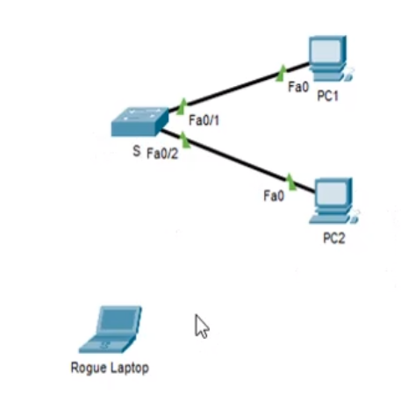
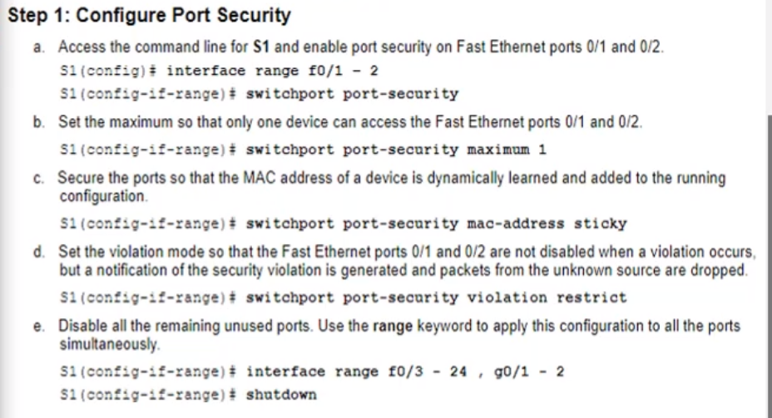

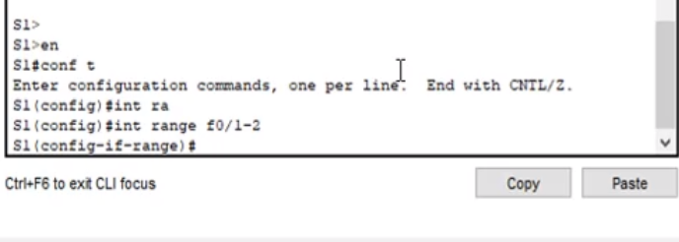
 | Obuhvatićemo 2-zauzeta porta postavljenog switch uređaja:

 | enable
 | config t

 | int range f0/1-2

 | pa odatle direktno prelazimo na VAŽNU komandu:

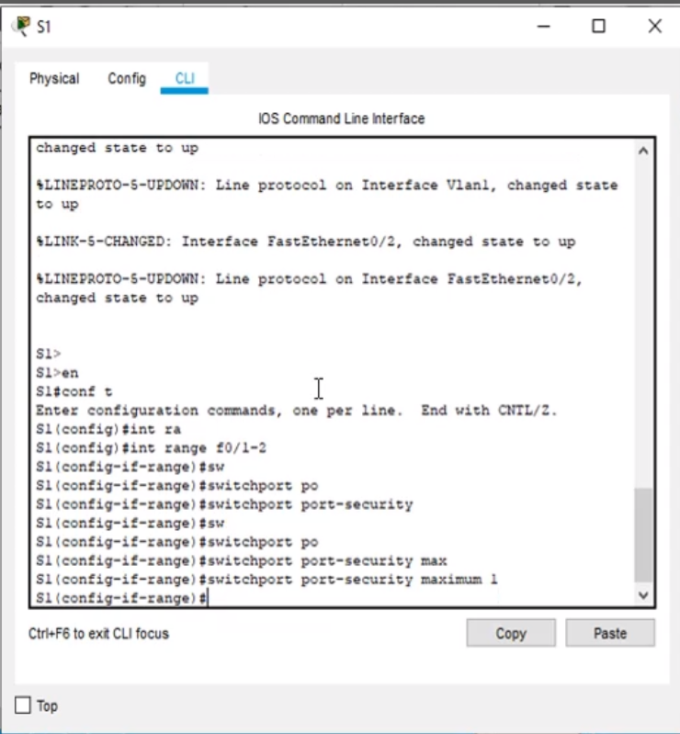

 |  | switchport port-security |  |  | (Prvo jednom bez ikakvih parametara!!)

 |  | switchport port-security maximum 1 |  |  | (Znači na tom port-u Switch-a, maximalno jedna MAC Address!)
 |  |  |  |  | (Primjeti kako su oba-aktivna port-a prethodno buhvaćena!!)

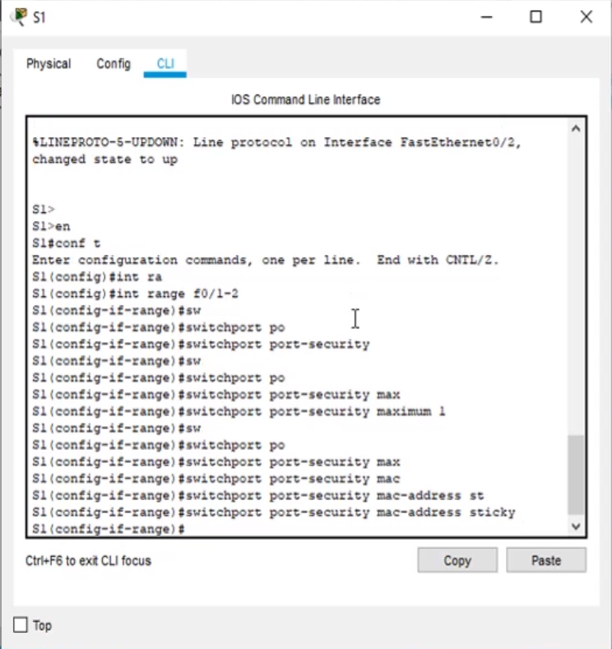
 |  |  | Jeste sljedeća komanda koja se kuca!
 |  |  | To je komanda koja omogućava Switch uređaju da on dinamički nauči MAC Address
 |  |  | na port-u i da je stavi u svoju radnu konfiguraciju..

 |  | switchport port-security mac-address sticky

 | switchport port-security violation shutdown( nek se port ugasi ukoliko dođe do violation..)
 |  |  |  | restrict( saobraćaj biva odbijen..)

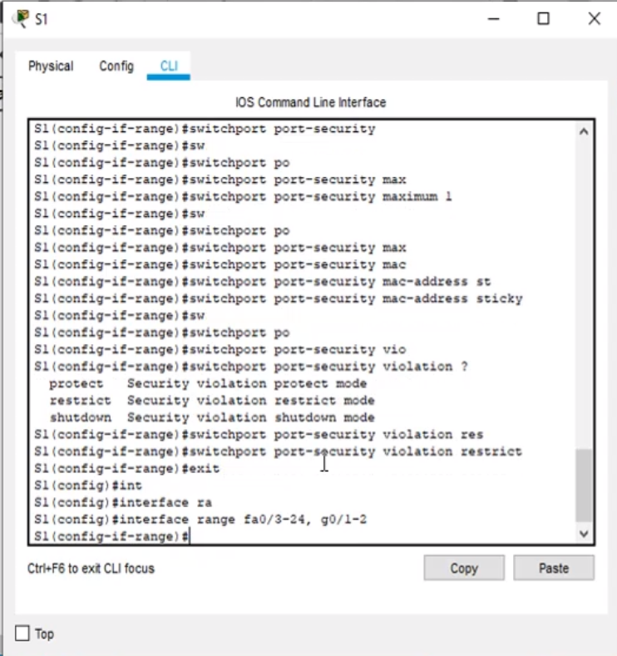

 |  | exit

 |  | interface range fa0/3-24, g0/1-2
 |  | shutdown

enable
config t
int range fa0/1-2

switchport port-security
switchport port-security maximum 1

switchport port-security mac-address sticky
switchport port-security violation shutdown/restrict

exit
interface range f10/3-24, g0/1-2
shutdown

